ОЛ ТЭО ЧР ВНС-1 скваж
СИБИРЬ-МЕХАТРОНИКА |  |  |  |  |  |  |  |  |  | СИБИРЬ-МЕХАТРОНИКА
ООО "Сибирь-мехатроника" 630541, Новосибирская область, Новосибирский район, поселок Элитный, Молодежная улица, 20 ИНН/КПП 5404105209/543301001 р/с 40702810900000000026 в Банке «Левобережный» (ОАО), г. Новосибирск БИК 045004850 к/с 30101810100000000850 |  |  |  |  |  | Почтовый адрес: 630087, Новосибирск, а/я 36 Адрес отдела продаж: г. Новосибирск, ул. Немировича-Данченко, 138 тел. (383) 399-00-55 факс (383) 315-25-18 e-mail info@sibmech.ru сайт www.sibmech.ru |  |  |  | ООО "Сибирь-мехатроника" 630541, Новосибирская область, Новосибирский район, поселок Элитный, Молодежная улица, 20 ИНН/КПП 5404105209/543301001 р/с 40702810900000000026 в Банке «Левобережный» (ОАО), г. Новосибирск БИК 045004850 к/с 30101810100000000850 |  |  |  |  | Почтовый адрес: 630087, Новосибирск, а/я 36 Адрес отдела продаж: г. Новосибирск, ул. Немировича-Данченко, 138 тел. (383) 399-00-55 факс (383) 315-25-18 e-mail info@sibmech.ru сайт www.sibmech.ru
цветом: |  | указать(заполнить) |  |  | выбрать(из раскрывающегося перечня)
ОПРОСНЫЙ ЛИСТ для ТЭО частотного регулирования ВНС-1 скваж |  |  |  |  |  |  |  | Дата |  | ОПРОСНЫЙ ЛИСТ для ТЭО частотного регулирования ВНС-1 скваж |  |  |  |  |  |  | Дата | 15,05,2019
 |  | 1. |  | Общие сведения о заказчике: |  |  |  |  |  |  | 1. | ПРИМЕР | Общие сведения о заказчике:
 |  | Заказчик (наименование предприятия) |  |  |  |  |  |  |  |  | Заказчик (наименование предприятия) |  | ООО «Сибирь-мехатроника»
 |  | Адрес |  |  |  |  |  |  |  |  | Адрес |  | Россия, г. Новосибирск, ул. Немировича-Данченко, 138
 |  | Почтовый адрес |  |  |  |  |  |  |  |  | Почтовый адрес |  | 630087, г. Новосибирск, а/я 36
 |  | Контактное лицо (ФИО, должность) |  |  |  |  |  |  |  |  | Контактное лицо (ФИО, должность) |  | Дуюнов Андрей Васильевич, нач. отдела продаж
 |  | Тел: ( ) |  | Fax: ( ) |  |  | e-mail: |  |  |  | Тел: (383) 399-00-55 |  | Fax: (383) 315-25-18 |  |  | e-mail: info@sibmech.ru

 |  | 2. |  | Характеристика объекта автоматизации: |  |  |  |  |  |  | 2. | ПРИМЕР | Характеристика объекта автоматизации:
 |  | Наименование объекта |  |  |  |  |  |  |  |  | Наименование объекта |  | ВНС-1
 |  | Адрес |  |  |  |  |  |  |  |  | Адрес |  | ………………………………………………..
 |  | Технологическое назначение насосной станции и группы насосных агрегатов |  | назначение насосной станции |  |  |  |  |  |  | Технологическое назначение насосной станции и группы насосных агрегатов |  | назначение насосной станции |  | водозабор из подземного источника
 |  |  |  | назначение группы насосных агрегатов |  |  |  |  |  |  |  |  | назначение группы насосных агрегатов |  | артезианские (скважинные) насосы ВНС-1
 |  | Гидравлические параметры насосной станции |  | динамический уровень воды в скважинах (высота столба воды над насосом), м |  |  |  | макс / мин |  |  | Гидравлические параметры насосной станции |  | динамический уровень воды в скважинах (высота столба воды над насосом), м |  |  |  | макс / мин | 15,0 / 8,0
 |  |  |  | производительность насосной станции (диапазон), м3/ч |  |  |  | макс / мин |  |  |  |  | производительность насосной станции (диапазон), м3/ч |  |  |  | макс / мин | 700 / 250
 |  |  |  | глубина скважин, м |  |  |  | макс / мин |  |  |  |  | глубина скважин (до оси напорного коллектора), м |  |  |  | макс / мин | 25 / 20
 |  |  |  | геодезический подъем от оси напорного коллектора, м |  |  |  |  |  |  |  |  | геодезический подъем от оси напорного коллектора, м |  |  |  |  | 25
 |  |  |  | потери давления в сети (при максимальной производительности), м.в.ст. |  |  |  |  |  |  |  |  | потери давления в сети (при максимальной производительности), м.в.ст. |  |  |  |  | 10
 |  |  |  | напор на излив, м.в.ст. |  |  |  |  |  |  |  |  | напор на излив, м.в.ст. |  |  |  |  | 10
 |  | Основной регулируемый параметр |  |  |  |  |  |  |  |  | Основной регулируемый параметр |  | производительность скважины с корректировкой по динамическому уровню
 |  | Существующий способ регулирования |  |  |  |  |  |  |  |  | Существующий способ регулирования |  | дросселирование напорными задвижками
 |  | Число одновременно включенных насосных агрегатов в режиме: |  | минимальный |  | основной |  | максимальный |  |  | Число одновременно включенных насосных агрегатов в режиме: |  | минимальный |  | основной |  | максимальный
 |  |  |  |  |  |  |  |  |  |  |  |  | 3 |  | 6 |  | 9

 |  | 3. |  | Характеристика насосного оборудования: |  |  |  |  |  |  | 3. | ПРИМЕР | Характеристика насосного оборудования:
 |  | Число насосных агрегатов в группе (число скважин), кол. |  |  |  |  |  |  |  |  | Число насосных агрегатов в группе (число скважин), кол. |  |  |  |  |  |  | 12
 |  | номер насосного агрегата (номер скважины)** |  | 1 | 2 | 3 | 4 | 5 | 6 |  | номер насосного агрегата (номер скважины)** |  | 1 | 2 | 3 | 4 | 5 | 6
 |  | насос, номинальные параметры | марка насоса |  |  |  |  |  |  |  | насос | марка насоса | ……(Grungfos) | ……(Grungfos) | ……(Grungfos) | ……(Grungfos) | ……(Grungfos) | ……(Grungfos)
 |  |  | напор, м. в. ст. |  |  |  |  |  |  |  |  | напор, м. в. ст. | 75 | 75 | 75 | 75 | 75 | 75
 |  |  | производительность, м3/час |  |  |  |  |  |  |  |  | производительность, м3/час | 100 | 100 | 100 | 100 | 100 | 100
 |  |  | к.п.д. |  |  |  |  |  |  |  |  | к.п.д. | 0.87 | 0.87 | 0.87 | 0.87 | 0.87 | 0.87
 |  | двигатель, номинальные параметры | марка электродвигателя (тип) |  |  |  |  |  |  |  | двигатель | марка электродвигателя (тип) | асинхронный | асинхронный | асинхронный | асинхронный | асинхронный | асинхронный
 |  |  | мощность, кВт |  |  |  |  |  |  |  |  | мощность, кВт | 25 | 25 | 25 | 25 | 25 | 25
 |  |  | напряжение, кВ |  |  |  |  |  |  |  |  | напряжение, кВ | 0.4 | 0.4 | 0.4 | 0.4 | 0.4 | 0.4
 |  |  | к.п.д. |  |  |  |  |  |  |  |  | к.п.д. | 0.94 | 0.94 | 0.94 | 0.94 | 0.94 | 0.94
 |  |  | ток, А* |  |  |  |  |  |  |  |  | ток, А* | 55 | 55 | 55 | 55 | 55 | 55
 |  | продолжение таблицы 3. "Характеристика насосного оборудования" |  |  |  |  |  |  |  |  | продолжение таблицы 3. "Характеристика насосного оборудования"
 |  | номер насосного агрегата (номер скважины)** |  | 7 | 8 | 9 | 10 | 11 | 12 |  | номер насосного агрегата (номер скважины)** |  | 7 | 8 | 9 | 10 | 11 | 12
 |  | насос, номинальные параметры | марка насоса |  |  |  |  |  |  |  | насос | марка насоса | ……(Grungfos) | ……(Grungfos) | ……(Grungfos) | ……(Grungfos) | ……(Grungfos) | ……(Grungfos)
 |  |  | напор, м. в. ст. |  |  |  |  |  |  |  |  | напор, м. в. ст. | 75 | 75 | 75 | 75 | 75 | 75
 |  |  | производительность, м3/час |  |  |  |  |  |  |  |  | производительность, м3/час | 100 | 100 | 100 | 100 | 100 | 100
 |  |  | к.п.д. |  |  |  |  |  |  |  |  | к.п.д. | 0.87 | 0.87 | 0.87 | 0.87 | 0.87 | 0.87
 |  | двигатель, номинальные параметры | марка электродвигателя (тип) |  |  |  |  |  |  |  | двигатель | марка электродвигателя (тип) | асинхронный | асинхронный | асинхронный | асинхронный | асинхронный | асинхронный
 |  |  | мощность, кВт |  |  |  |  |  |  |  |  | мощность, кВт | 25 | 25 | 25 | 25 | 25 | 25
 |  |  | напряжение, кВ |  |  |  |  |  |  |  |  | напряжение, кВ | 0.4 | 0.4 | 0.4 | 0.4 | 0.4 | 0.4
 |  |  | к.п.д. |  |  |  |  |  |  |  |  | к.п.д. | 0.94 | 0.94 | 0.94 | 0.94 | 0.94 | 0.94
 |  |  | ток, А* |  |  |  |  |  |  |  |  | ток, А* | 55 | 55 | 55 | 55 | 55 | 55

 |  | **- номер насосного агрегата (скважины) - указать все продолжив таблицу |  |  |  |  |  |  |  |  | **- номер насосного агрегата (скважины) - указать все продолжив таблицу

 |  | 4. |  | Режимы работы насосной станции в году |  |  |  |  |  |  | 4. | ПРИМЕР | Режимы работы насосной станции в году
 |  |  | № режима | продолжительность режима в году, час* | производительность станции, м3/час* | количество насосов, находящихся в работе, нумера* | напор на всасе, м.в.ст.* | напор на напорном коллекторе, м.в.ст.* |  |  |  | № режима | продолжительность режима в году, час* | производительность станции, м3/час* | количество насосов, находящихся в работе, нумера* | напор на всасе, м.в.ст.* | напор на напорном коллекторе, м.в.ст.*
 |  |  | №1 |  |  |  |  |  |  |  |  | №1 (ночь, зима-лето) | 2160 час (12 месяцев по 6 часов в сутки) | 250 | №1,2,3 | 11,5 м.в.ст. (средн уровень) | 37 м.в.ст. | -
 |  |  | №2 |  |  |  |  |  |  |  |  | №2 (день, зима) | 3780 час (7 месяцев по 18 часов в сутки) | 500 | №1,2,3,4,5,6 | 11,5 м.в.ст. (средн уровень) | 42 м.в.ст. | -
 |  |  | №3 |  |  |  |  |  |  |  |  | №3 (день, лето) | 2700 час (5 месяца по 18 часа в сутки) | 700 | №1,2,3,4,5,6,7,8,9 | 11,5 м.в.ст. (средн уровень) | 47 м.в.ст. | -
 |  |  | №4 |  |  |  |  |  |  |  |  | №4
 |  |  | №5 |  |  |  |  |  |  |  |  | №5
 |  |  | * - поля обязательные для заполнения |  |  |  |  |  |  |  |  | * - поля обязательные для заполнения
 |  | 5. |  | Действующие тарифы. |  |  |  |  |  |  | 5. | ПРИМЕР | Действующие тарифы.
 |  | Действующие тарифы на электроэнергию, руб./кВт*час.(с НДС) |  |  |  |  |  |  |  |  | Действующие тарифы на электроэнергию, руб./кВт*час.(с НДС) |  |  |  |  |  | 3,7руб./кВт*час.(с НДС)

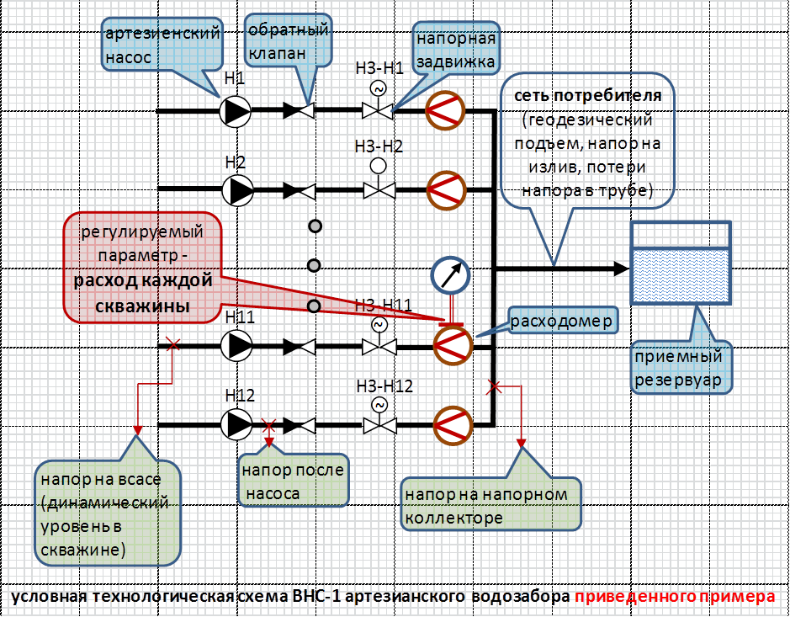
цветом: |  | указать(заполнить) |  |  | выбрать(из раскрывающегося перечня)
 |  | по возможности дать условную технологическую схему

 | Опросный лист заполнил:
 |  |  | __________________ | ____________ |  | ____________ |  |  | ____________
 |  |  | должность | ФИО |  | роспись |  |  | дата

 | «СОГЛАСОВАНО»:
 |  |  | __________________ | ____________ |  | ____________ |  |  | ____________
 |  |  | должность | ФИО |  | роспись |  |  | дата

